Лист1
Акция №6 «RefectoCil Оксигент для краски»
Период акции: 01.08.19-31.08.19

Условия акции: При покупке от 10 шт RefectoCil Оксигент для краски 3% жидкий, 100 мл (шк. 9003877901174) – действует специальная цена 280 рублей.
Выгода: 37,5%

Позиции участвующие в акции:
Фото | Наименование | Итого по акции |  |  |  | 0
 |  | Штрих-код | РРЦ за шт, руб. | Цена по акции при заказе от 10 шт, руб. | Заказ, количество шт | Сумма, руб.
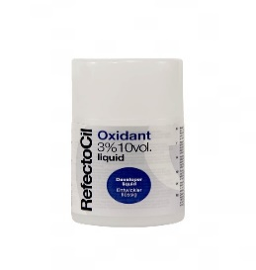 | RefectoCil Оксигент для краски 3% жидкий, 100 мл | 9003877901174 | 450 | 280 |  | 0.00

